圖表索引
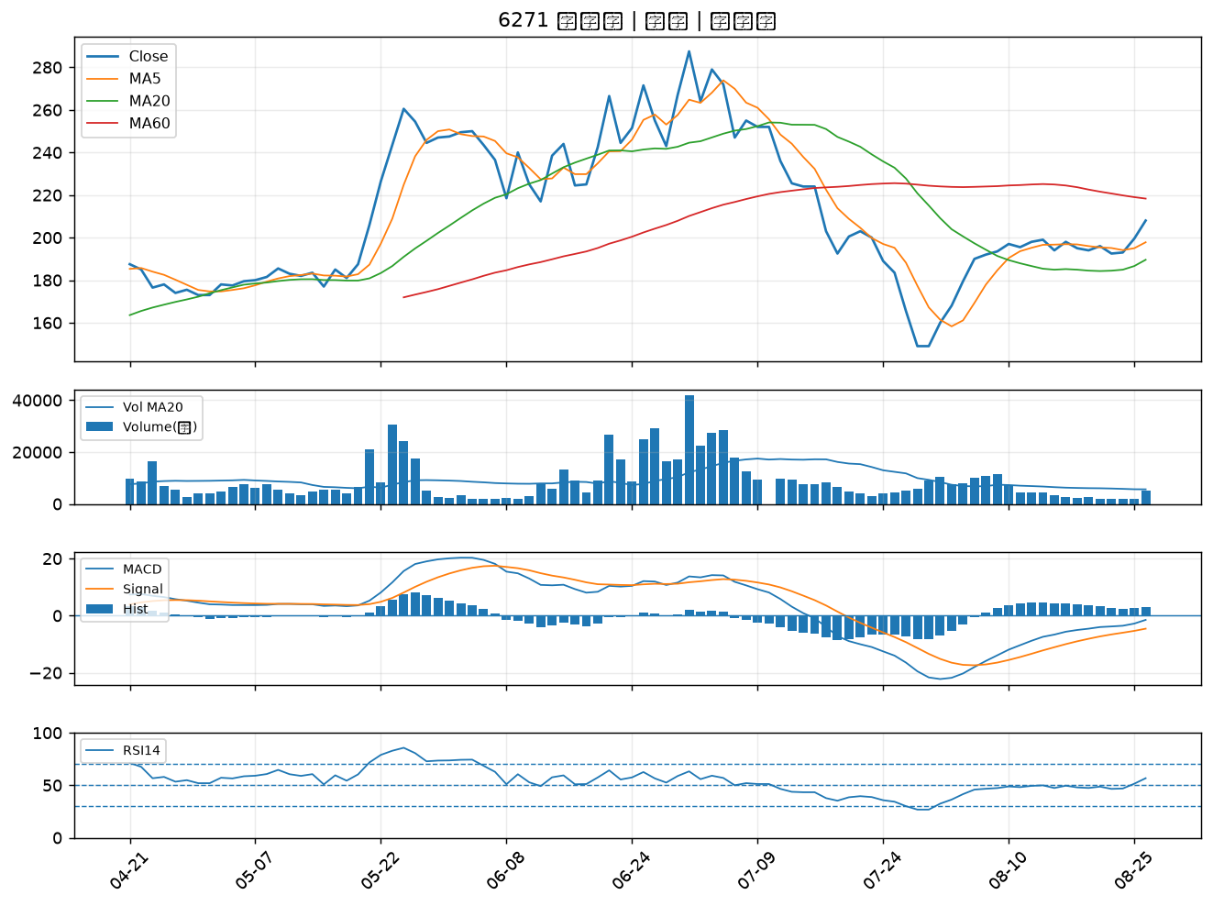
股票代號 | 股票名稱 | 市場 | 買進觀察分級 | 主力突破分數 | 圖表路徑
6533 | 晶心科 | 上市 | A級 | 6 | output/charts/20260826/6533_晶心科.png
2883 | 凱基金 | 上市 | A級 | 5 | output/charts/20260826/2883_凱基金.png
3543 | 州巧 | 上市 | A級 | 5 | output/charts/20260826/3543_州巧.png
3176 | 基亞 | 上櫃 | A級 | 5 | output/charts/20260826/3176_基亞.png
3374 | 精材 | 上櫃 | A級 | 4 | output/charts/20260826/3374_精材.png
2889 | 國票金 | 上市 | A級 | 4 | output/charts/20260826/2889_國票金.png
6588 | 東典光電 | 上櫃 | A級 | 4 | output/charts/20260826/6588_東典光電.png
2009 | 第一銅 | 上市 | A級 | 4 | output/charts/20260826/2009_第一銅.png
3324 | 雙鴻 | 上櫃 | A級 | 4 | output/charts/20260826/3324_雙鴻.png
3443 | 創意 | 上市 | A級 | 4 | output/charts/20260826/3443_創意.png
6446 | 藥華藥 | 上市 | A級 | 3 | output/charts/20260826/6446_藥華藥.png
3339 | 泰谷 | 上櫃 | B級 | 6 | output/charts/20260826/3339_泰谷.png
3162 | 精確 | 上櫃 | B級 | 6 | output/charts/20260826/3162_精確.png
6782 | 視陽 | 上市 | B級 | 6 | output/charts/20260826/6782_視陽.png
4908 | 前鼎 | 上櫃 | B級 | 5 | output/charts/20260826/4908_前鼎.png
6547 | 高端疫苗 | 上櫃 | B級 | 5 | output/charts/20260826/6547_高端疫苗.png
4977 | 眾達-KY | 上市 | B級 | 5 | output/charts/20260826/4977_眾達-KY.png
2340 | 台亞 | 上市 | B級 | 5 | output/charts/20260826/2340_台亞.png
4303 | 信立 | 上櫃 | B級 | 5 | output/charts/20260826/4303_信立.png
6668 | 中揚光 | 上市 | B級 | 5 | output/charts/20260826/6668_中揚光.png
6517 | 保勝光學 | 上櫃 | B級 | 5 | output/charts/20260826/6517_保勝光學.png
6147 | 頎邦 | 上櫃 | B級 | 4 | output/charts/20260826/6147_頎邦.png
1711 | 永光 | 上市 | B級 | 4 | output/charts/20260826/1711_永光.png
4956 | 光鋐 | 上市 | B級 | 4 | output/charts/20260826/4956_光鋐.png
6168 | 宏齊 | 上市 | B級 | 4 | output/charts/20260826/6168_宏齊.png
3504 | 揚明光 | 上市 | B級 | 4 | output/charts/20260826/3504_揚明光.png
3363 | 上詮 | 上櫃 | B級 | 4 | output/charts/20260826/3363_上詮.png
2104 | 國際中橡 | 上市 | B級 | 4 | output/charts/20260826/2104_國際中橡.png
3388 | 崇越電 | 上櫃 | B級 | 4 | output/charts/20260826/3388_崇越電.png
6271 | 同欣電 | 上市 | B級 | 4 | output/charts/20260826/6271_同欣電.png

6533 晶心科｜A級
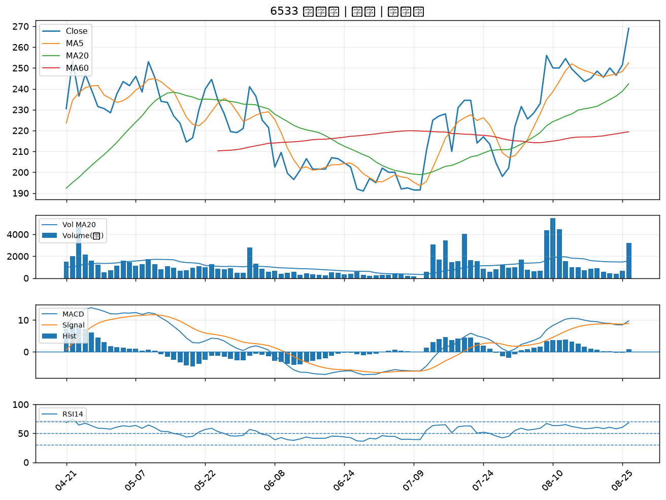

2883 凱基金｜A級
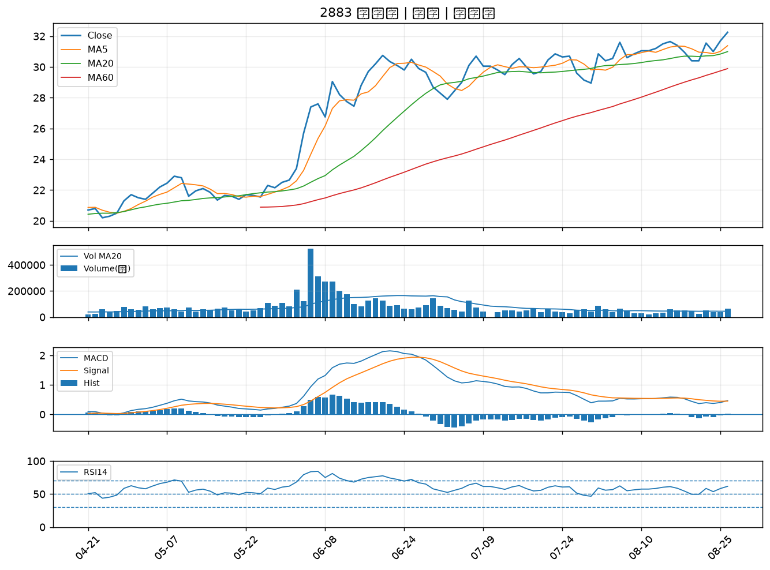

3543 州巧｜A級
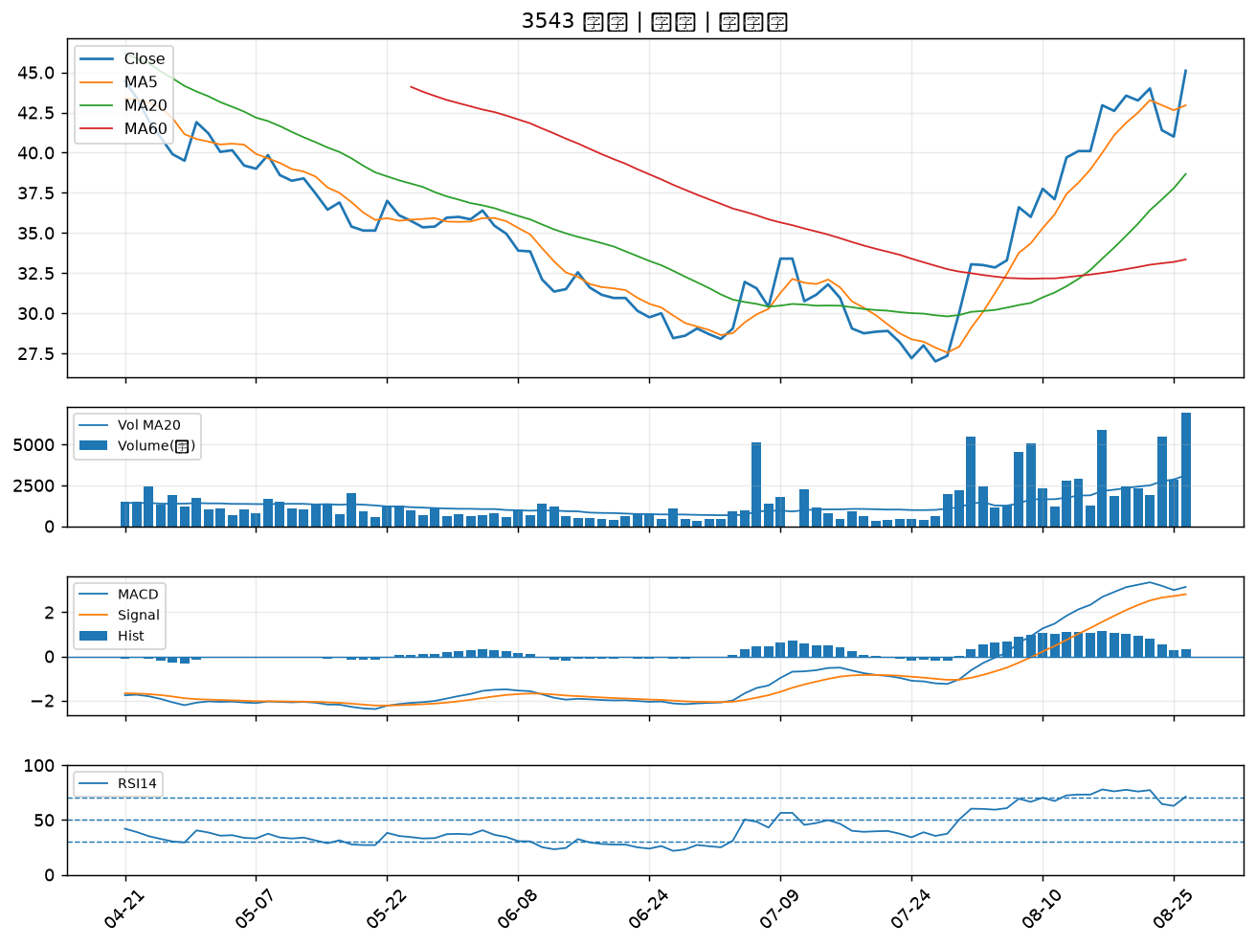

3176 基亞｜A級
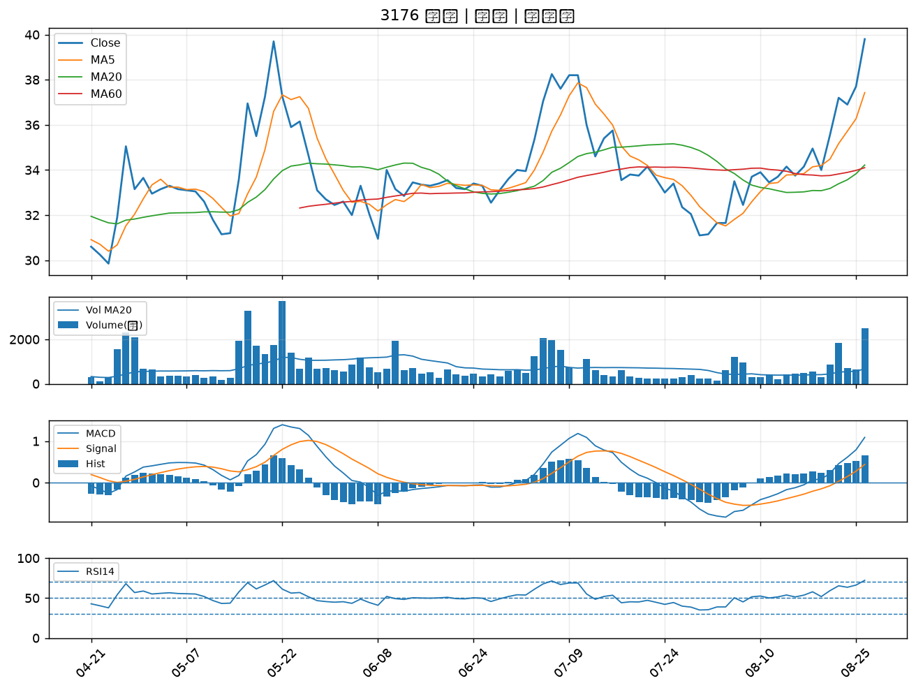

3374 精材｜A級
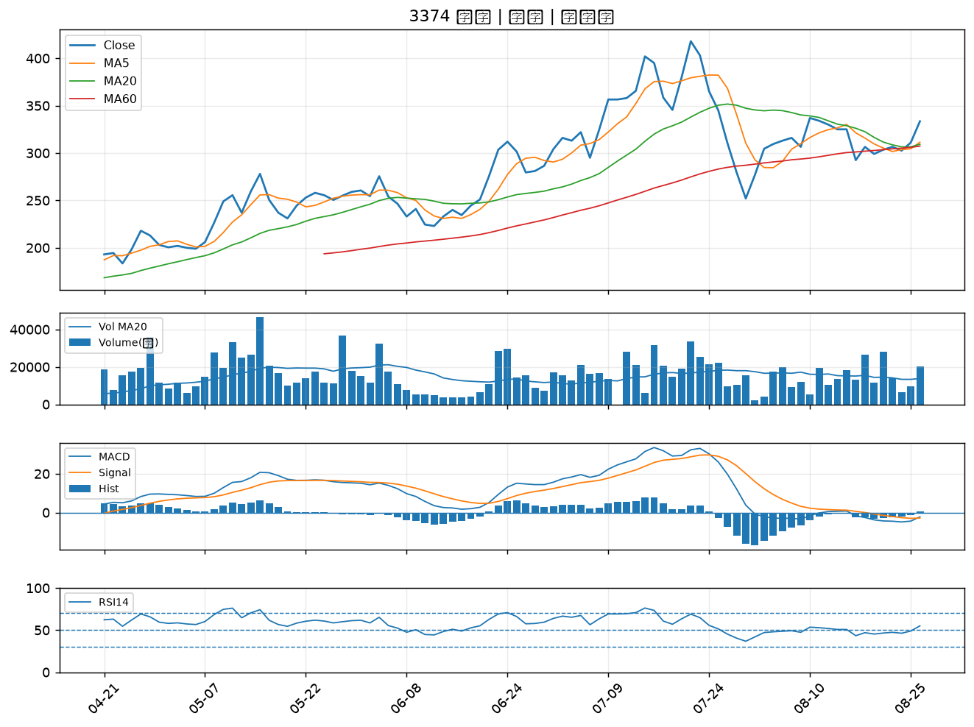

2889 國票金｜A級
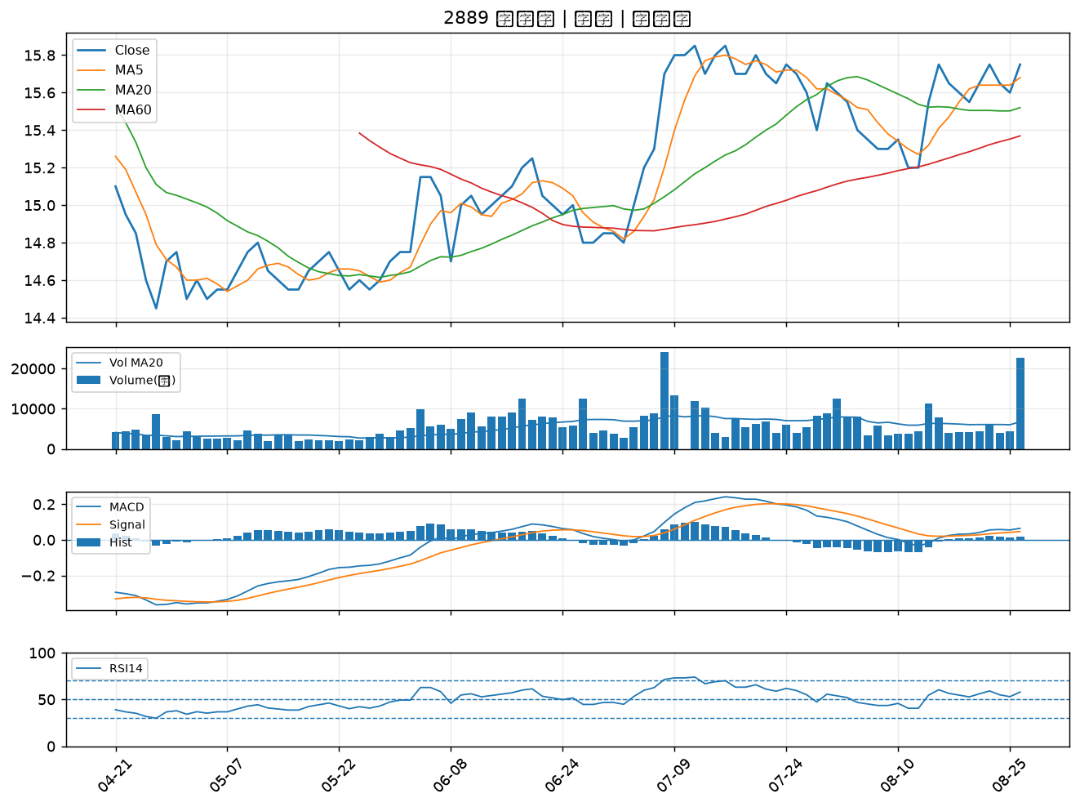

6588 東典光電｜A級
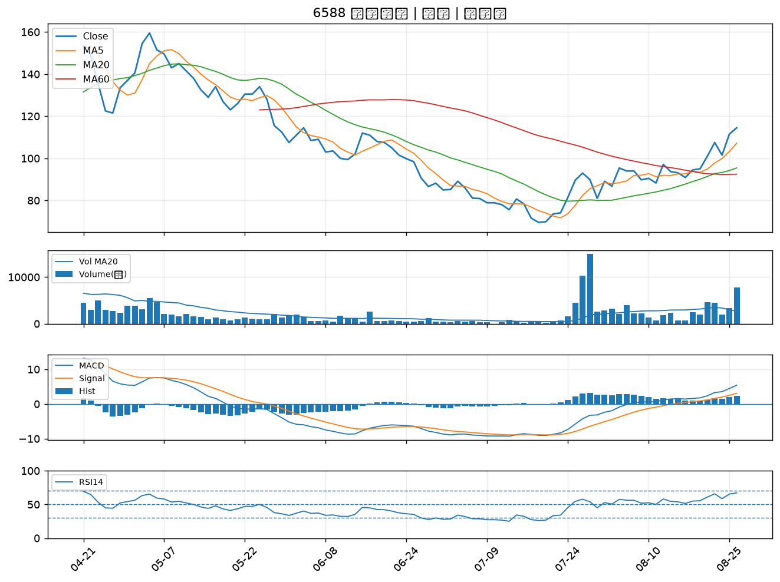

2009 第一銅｜A級
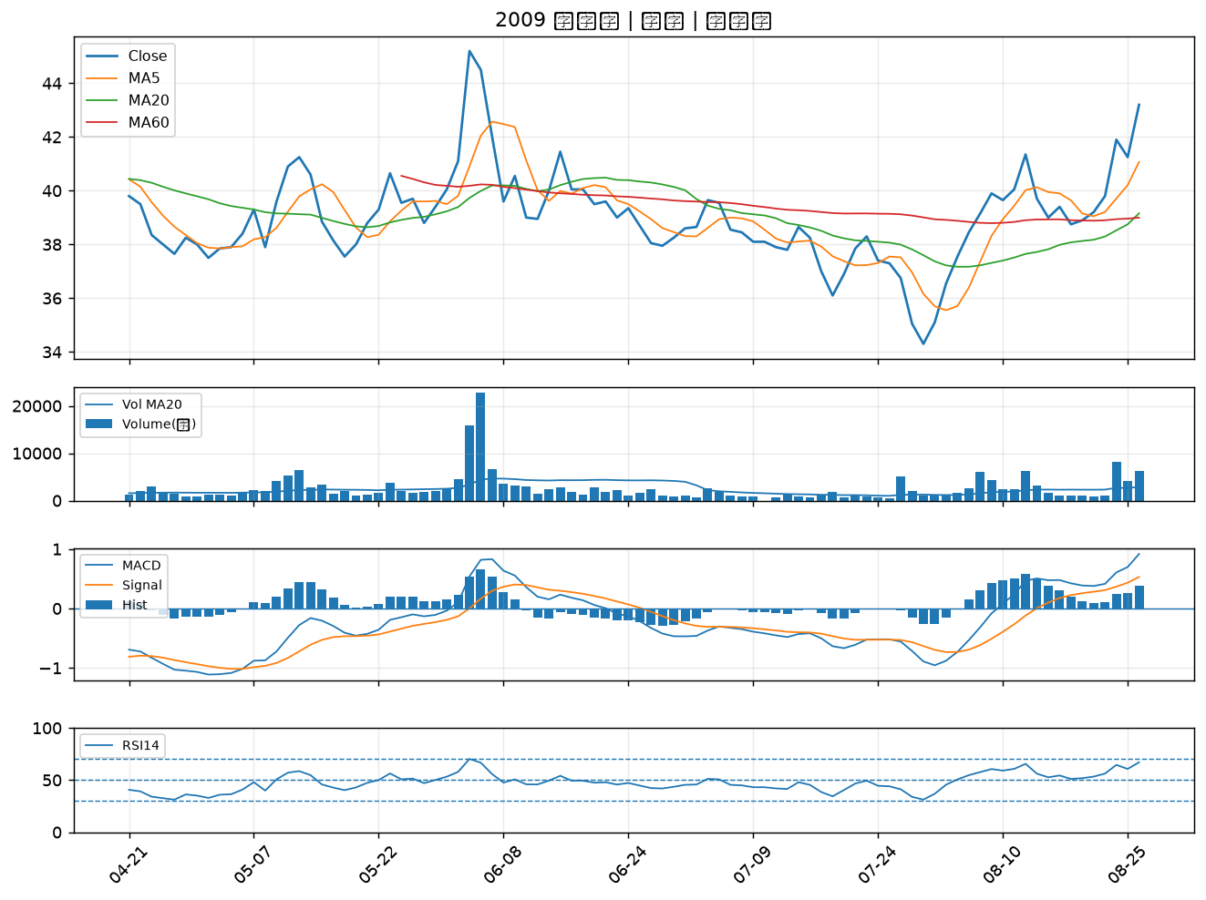

3324 雙鴻｜A級
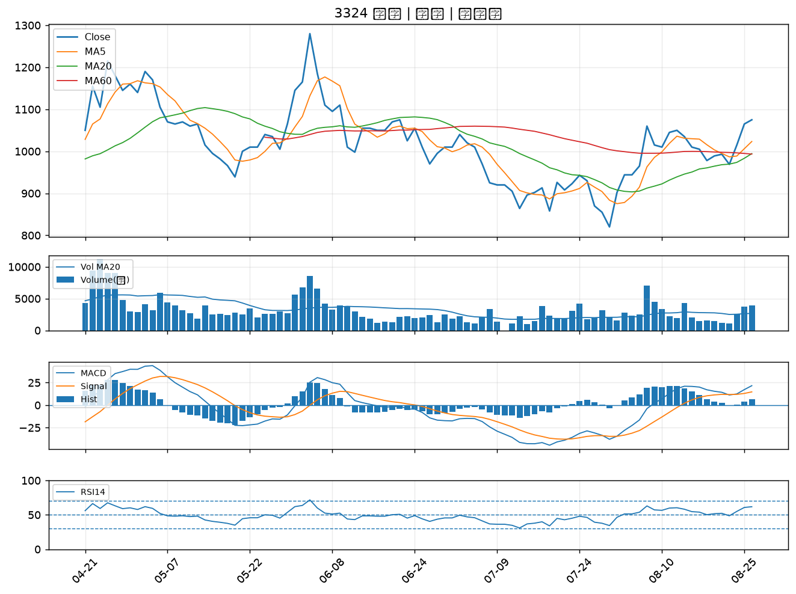

3443 創意｜A級
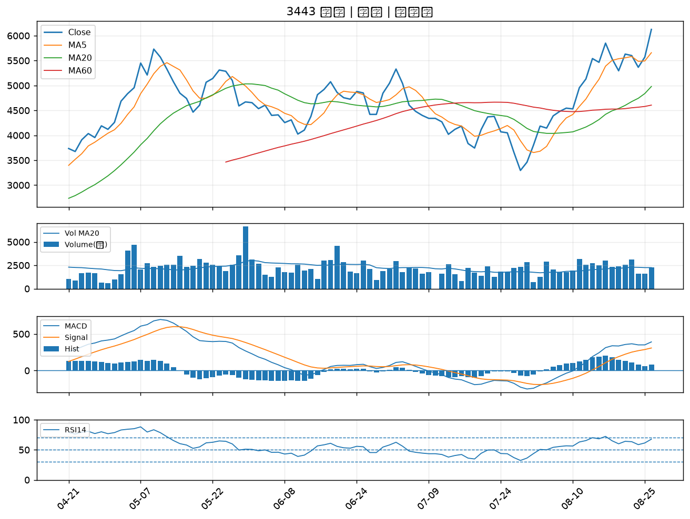

6446 藥華藥｜A級
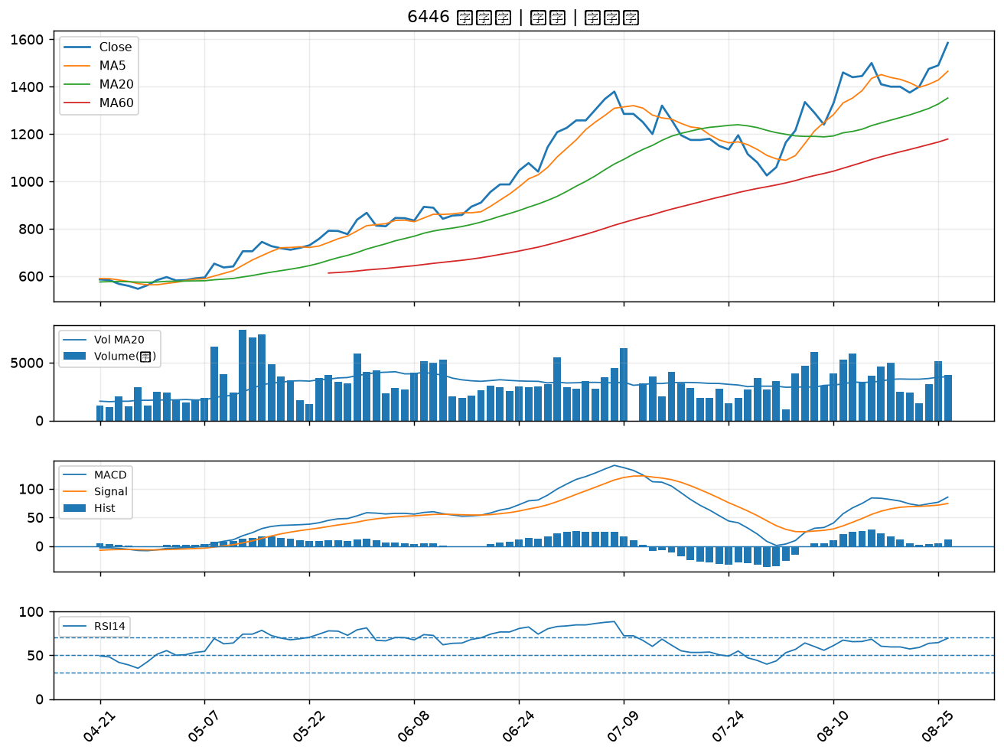

3339 泰谷｜B級
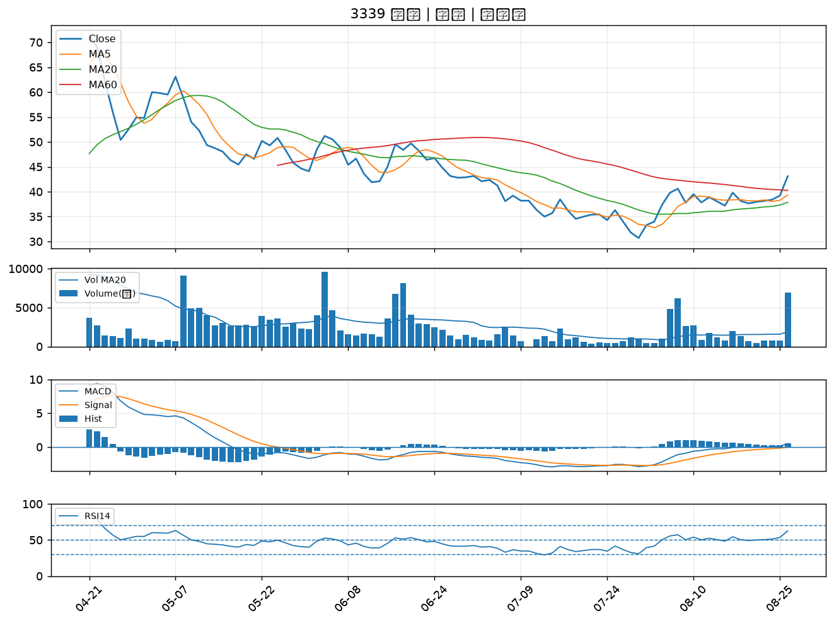

3162 精確｜B級
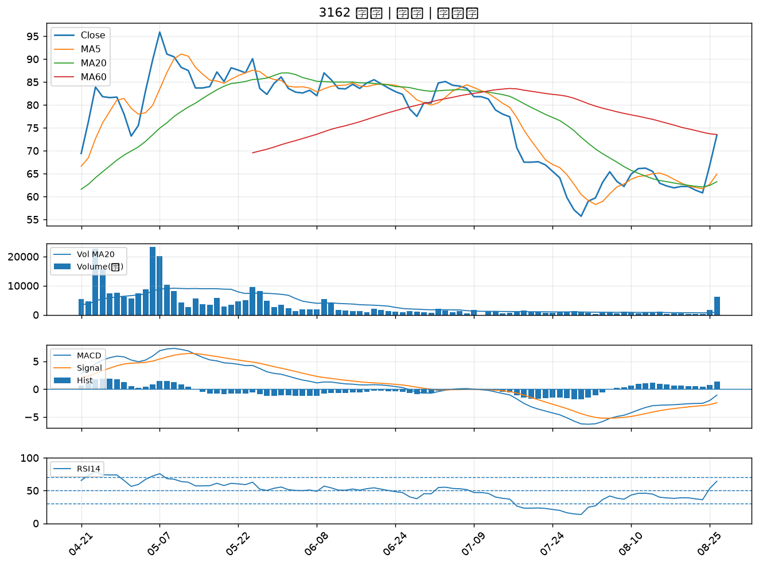

6782 視陽｜B級
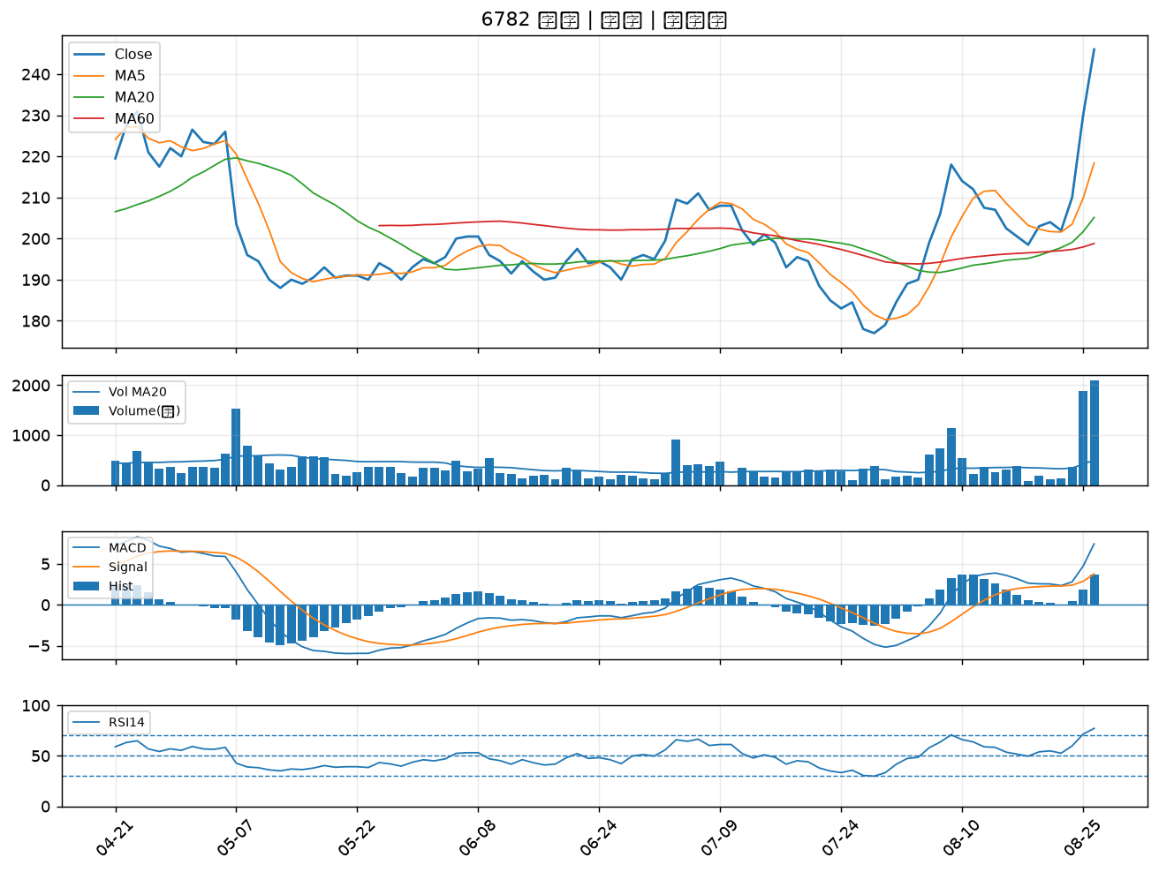

4908 前鼎｜B級
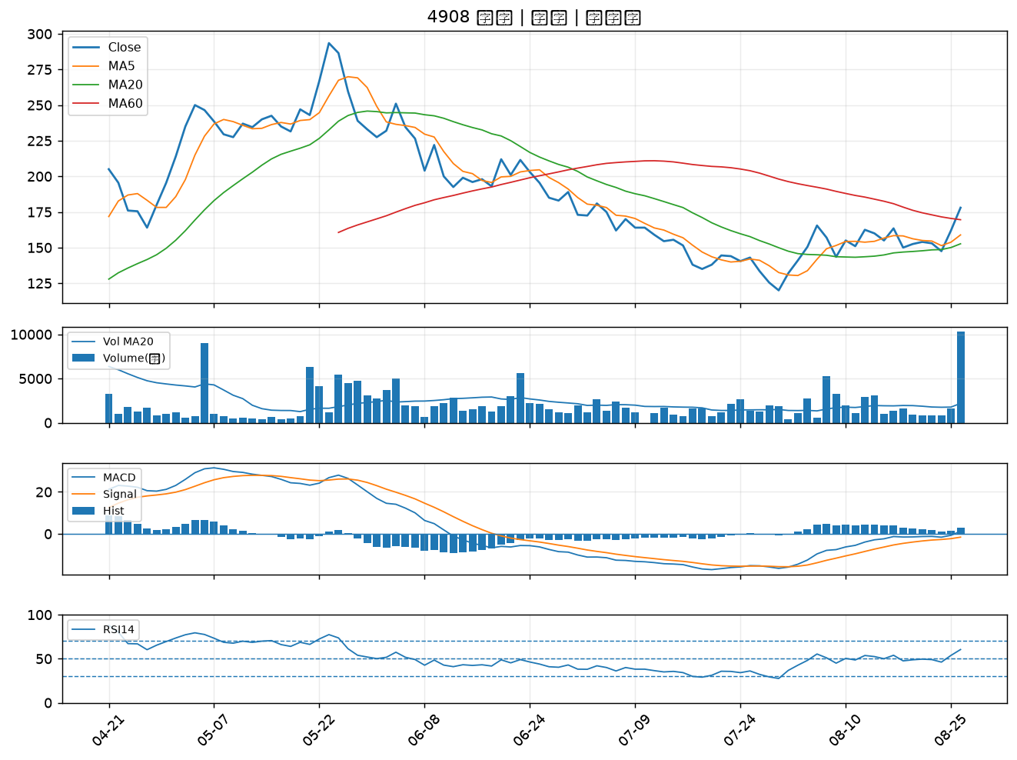

6547 高端疫苗｜B級
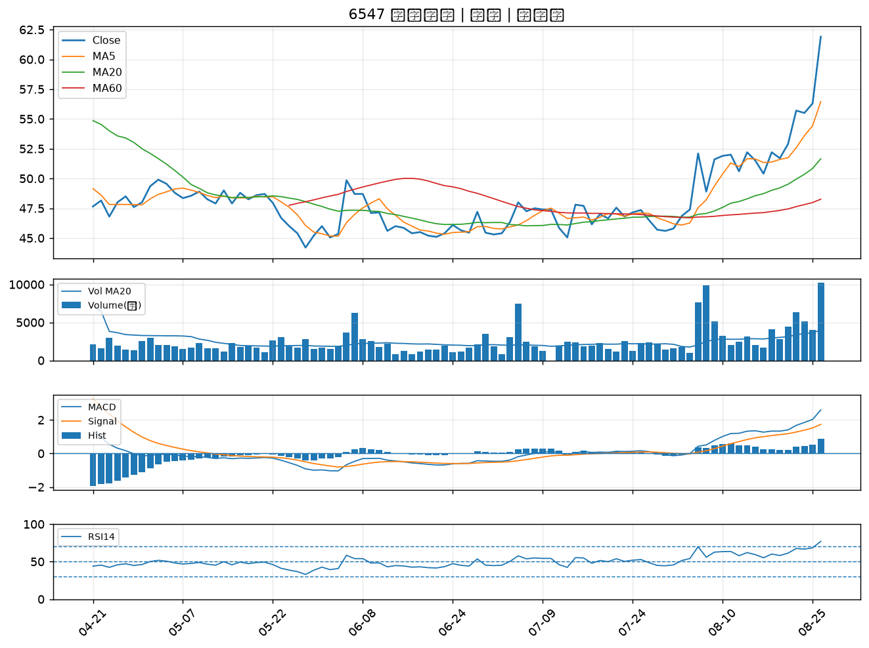

4977 眾達-KY｜B級
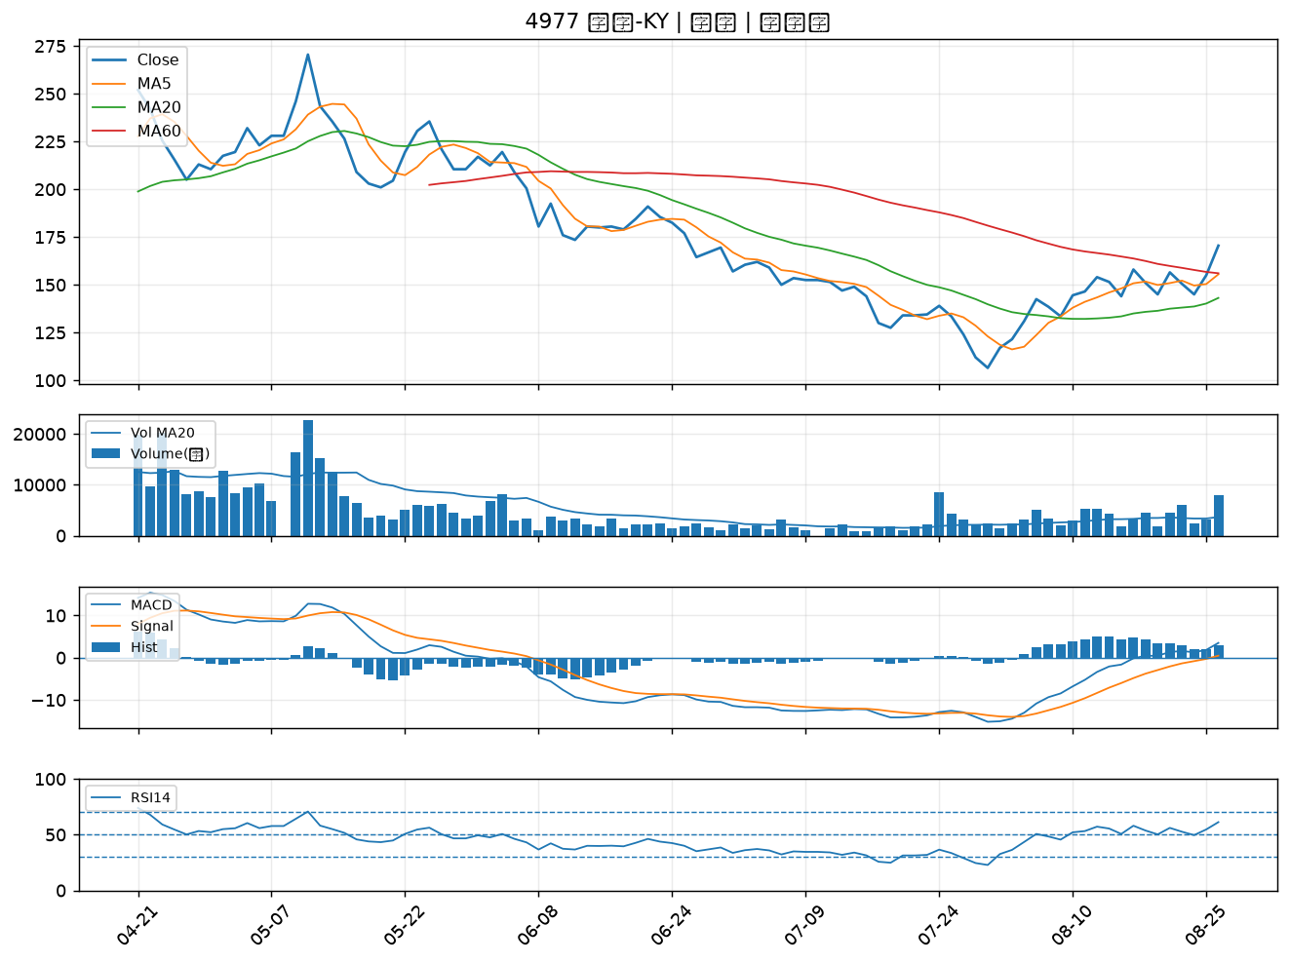

2340 台亞｜B級
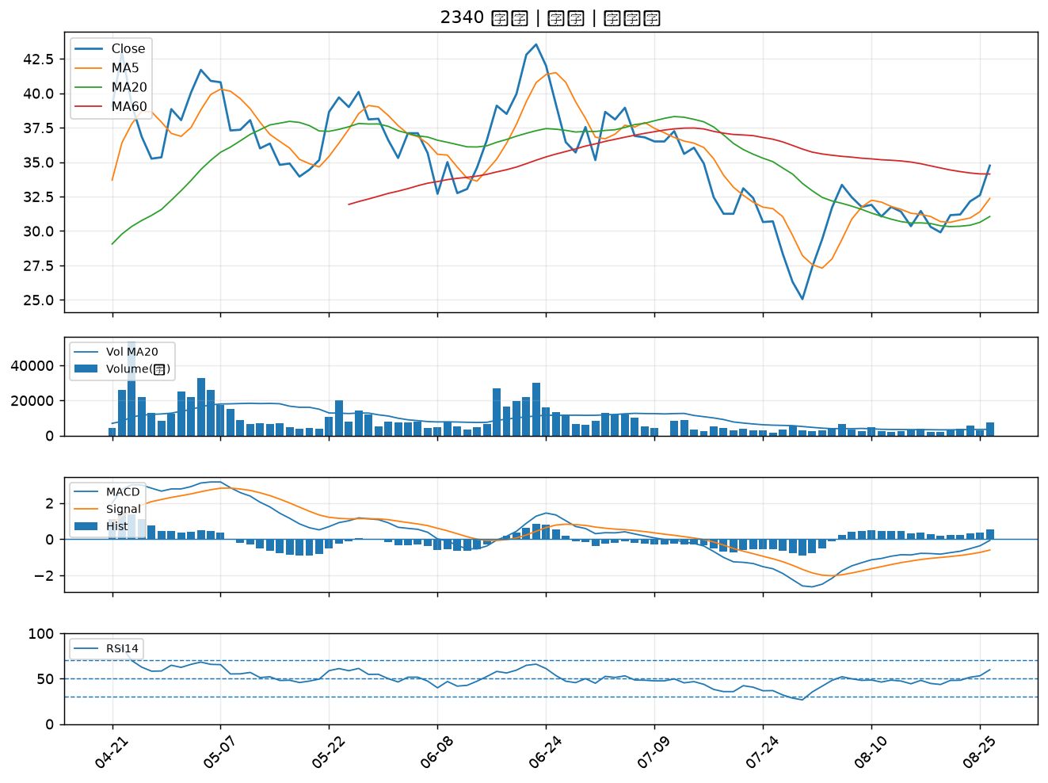

4303 信立｜B級
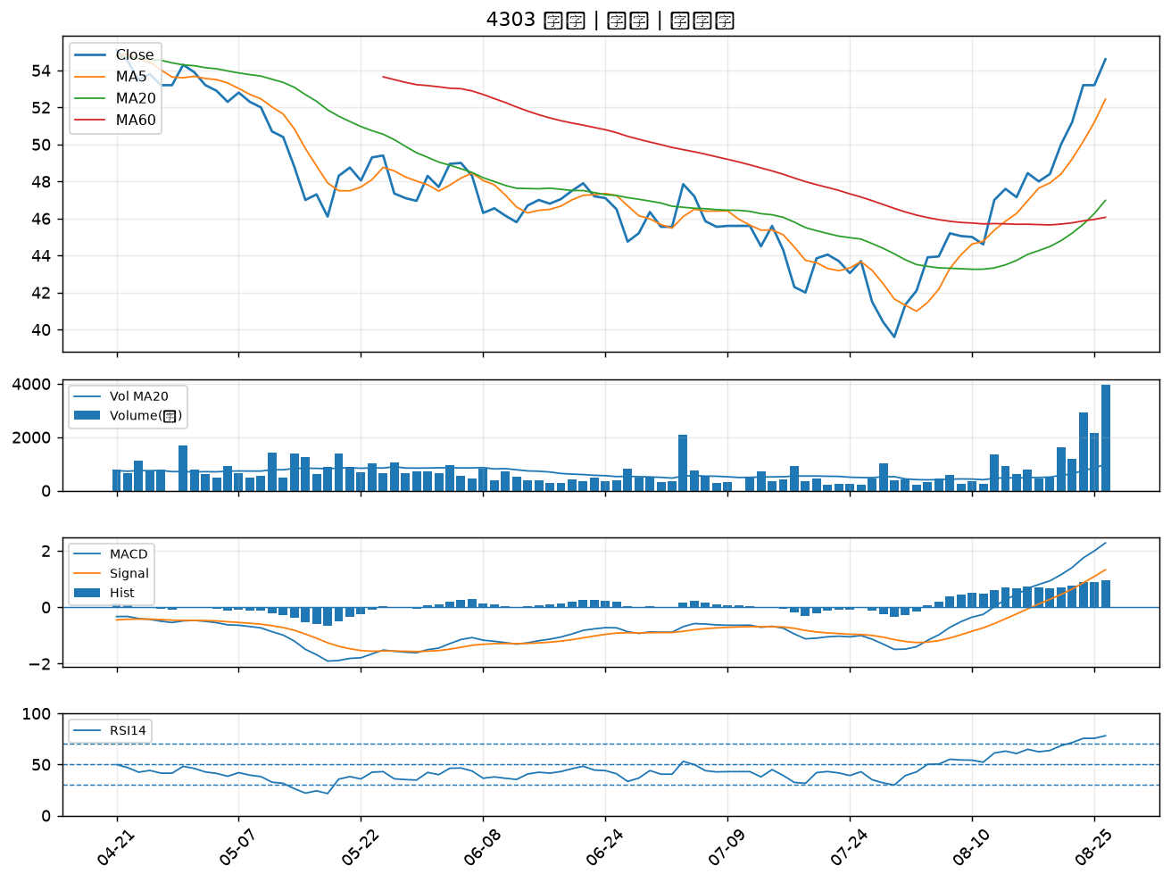

6668 中揚光｜B級
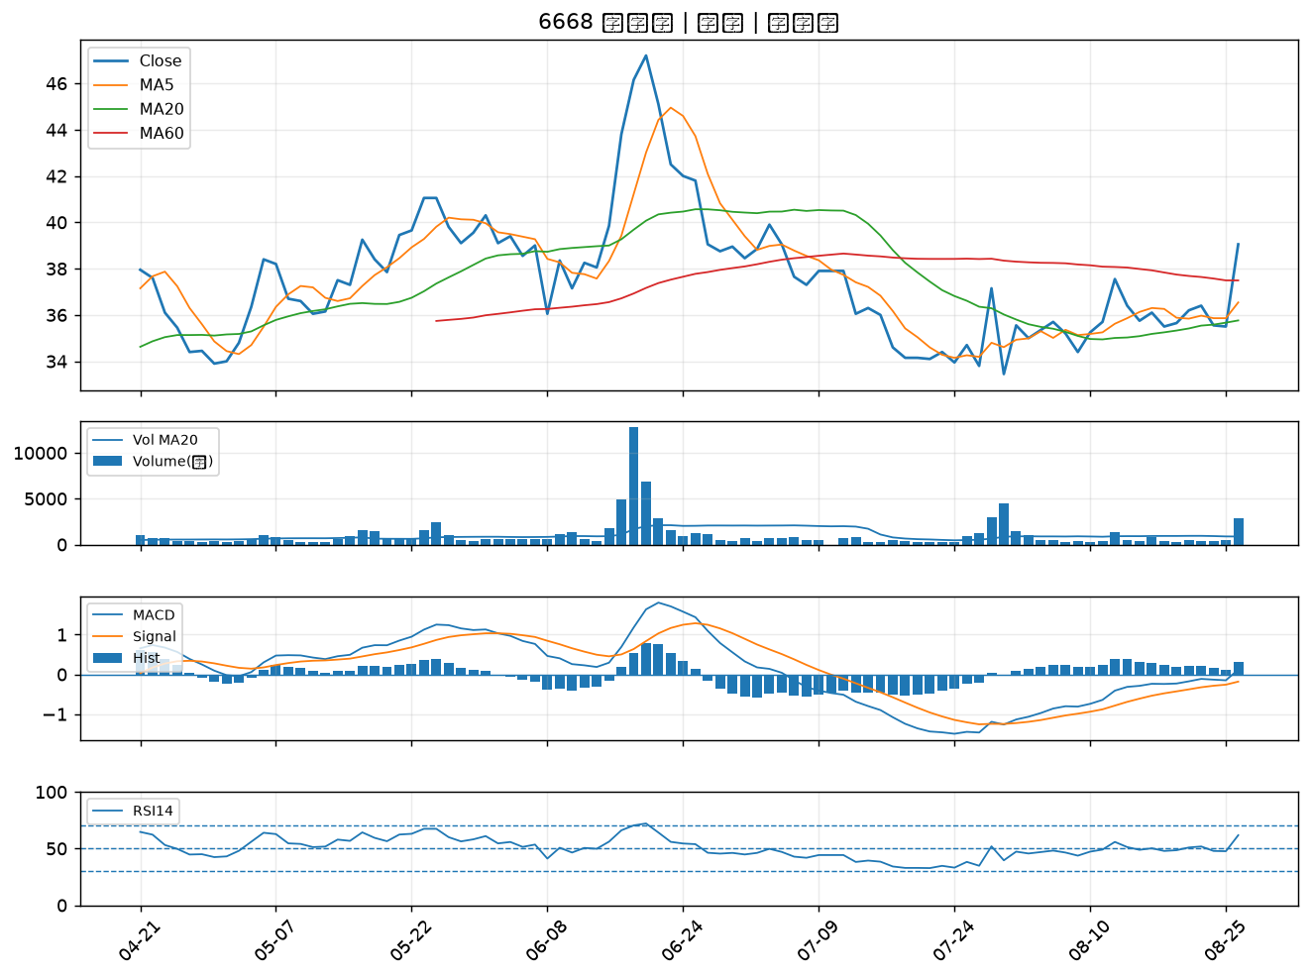

6517 保勝光學｜B級
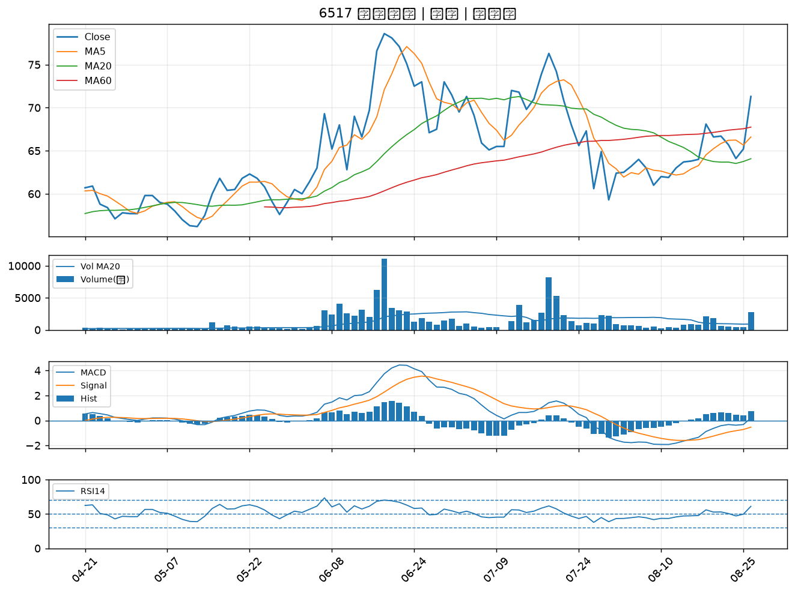

6147 頎邦｜B級
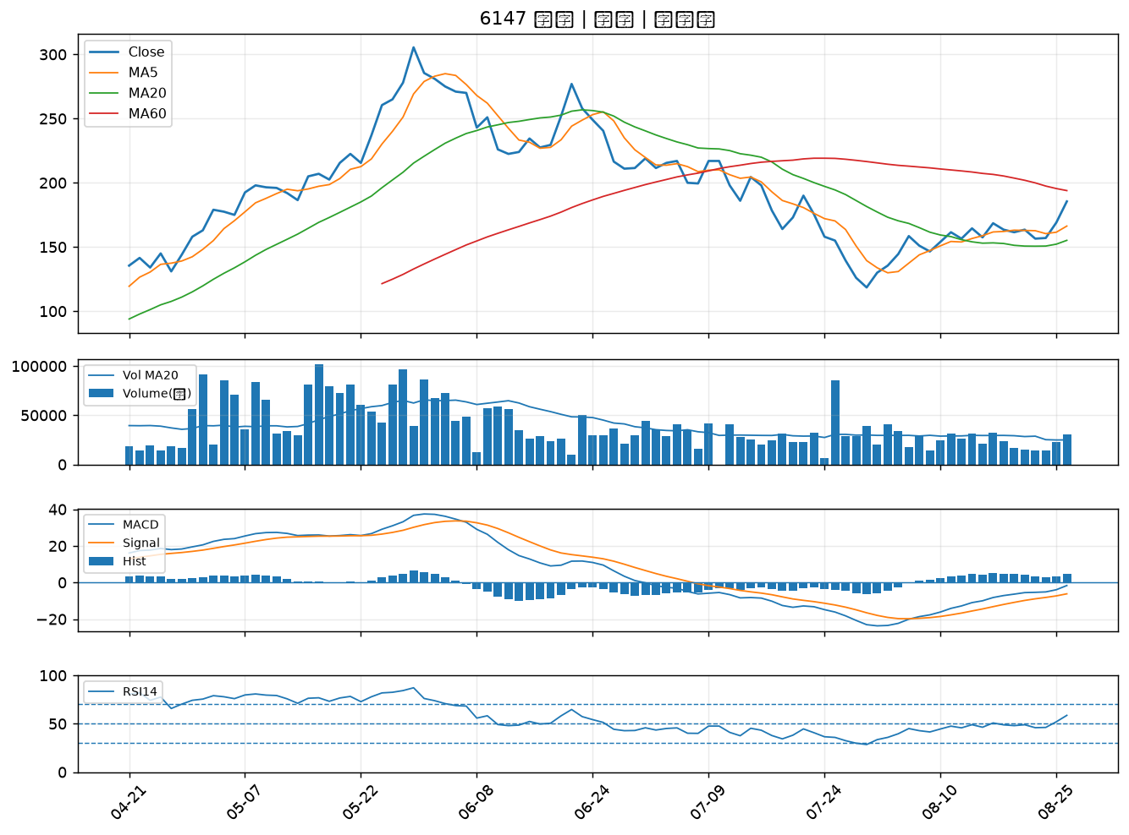

1711 永光｜B級
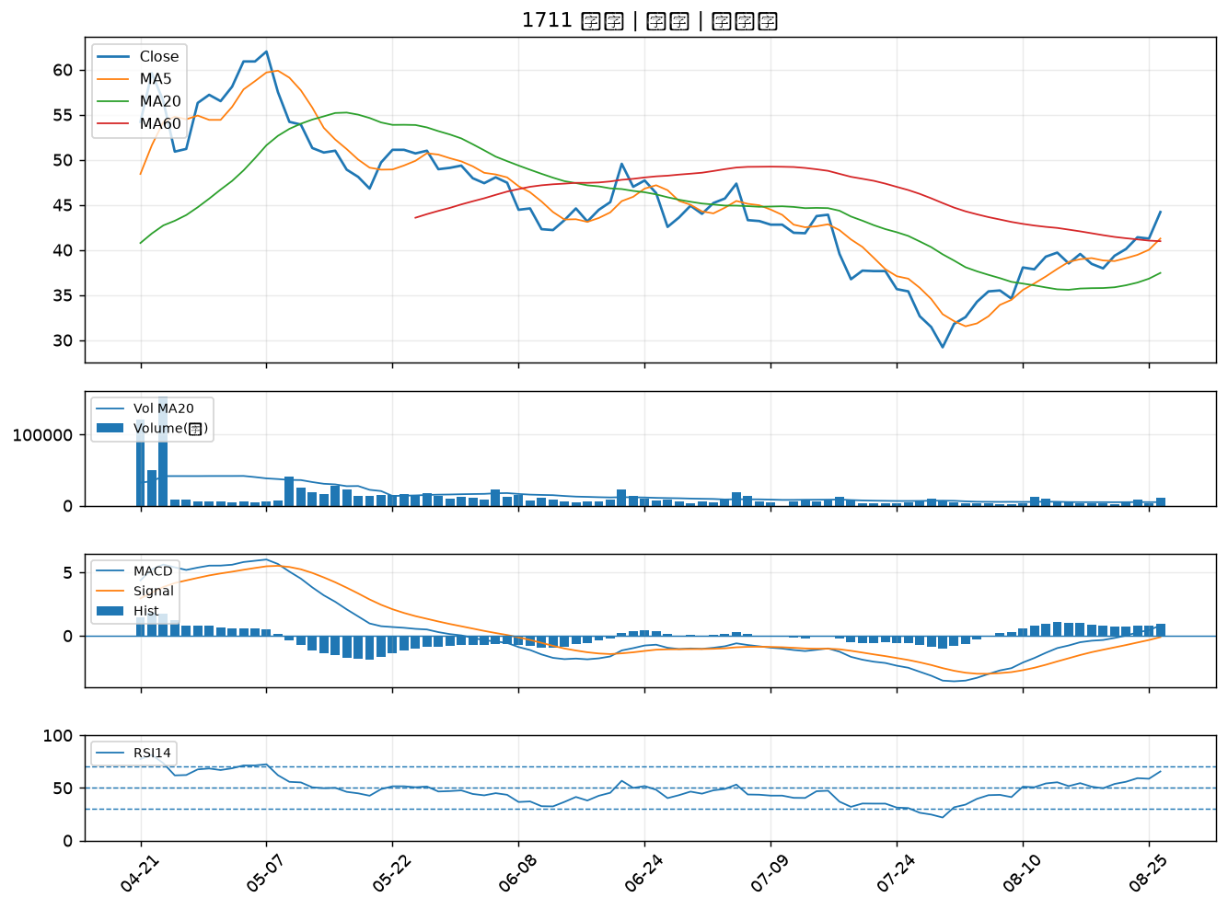

4956 光鋐｜B級
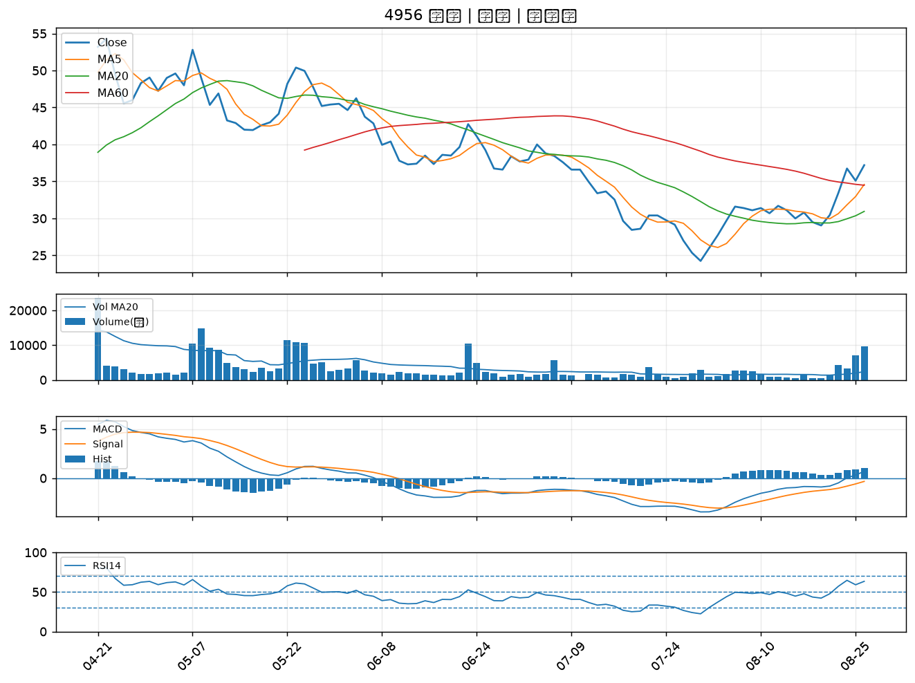

6168 宏齊｜B級
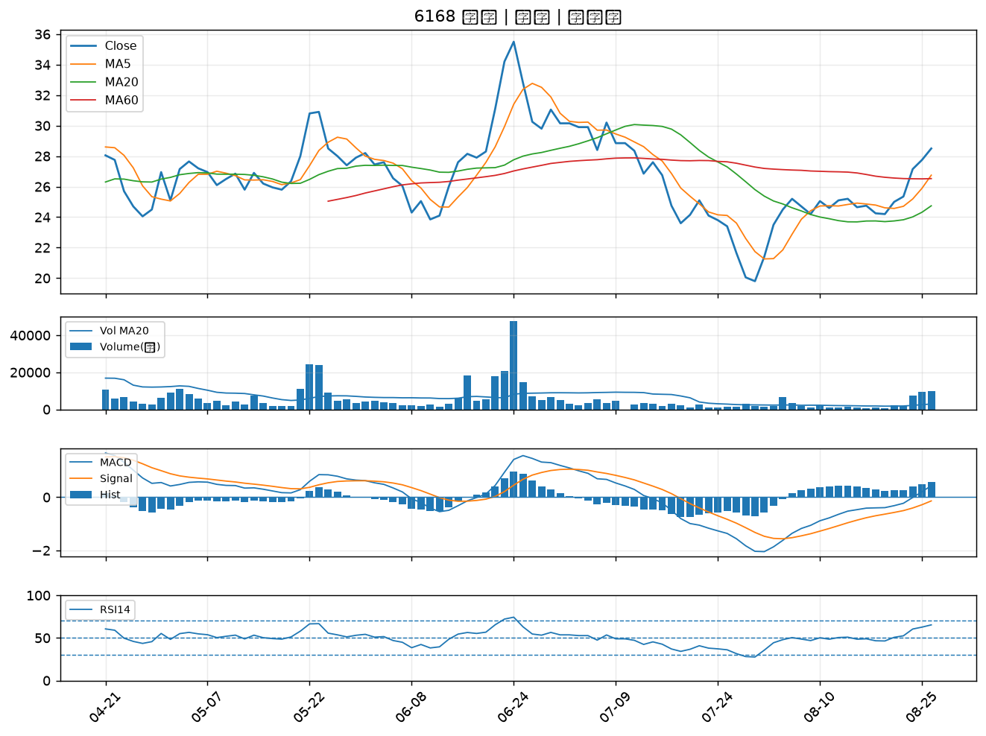

3504 揚明光｜B級
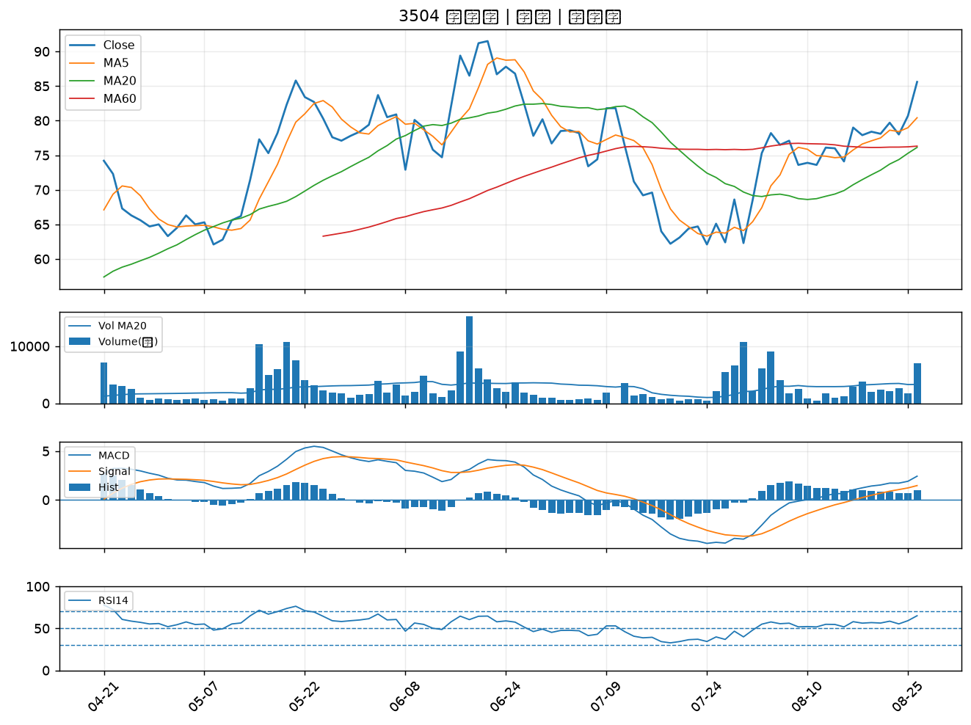

3363 上詮｜B級
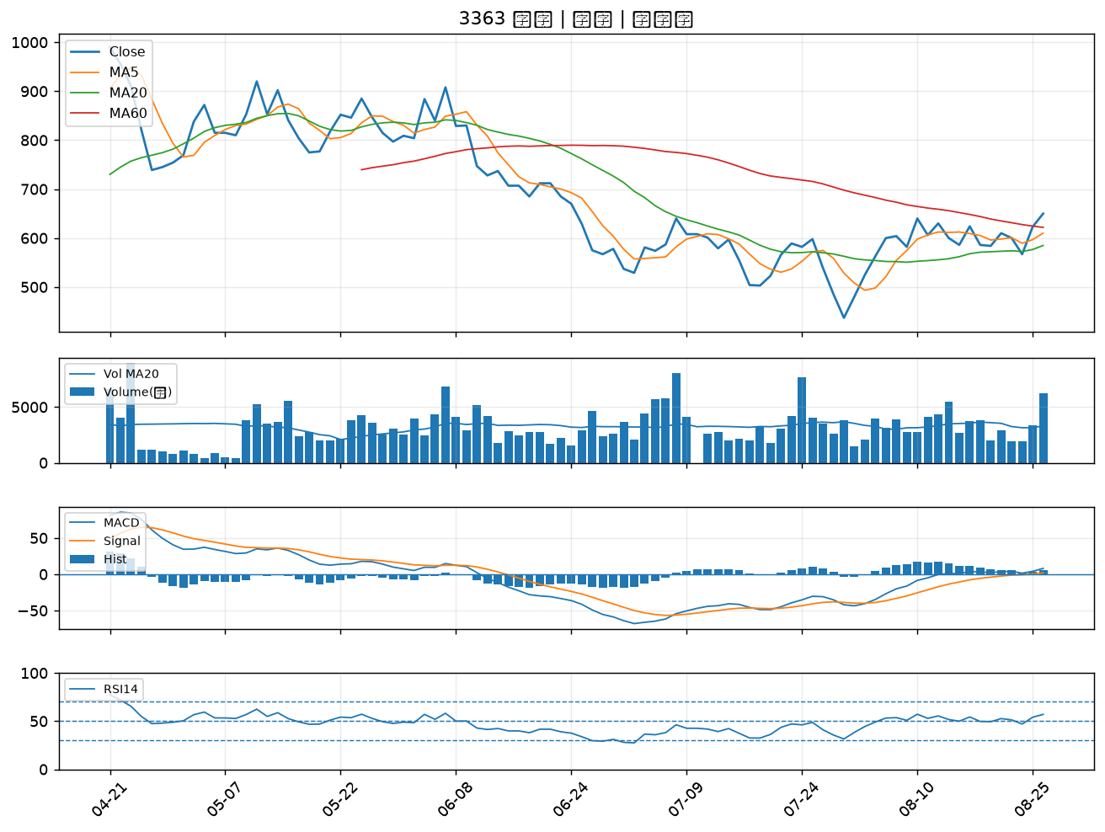

2104 國際中橡｜B級
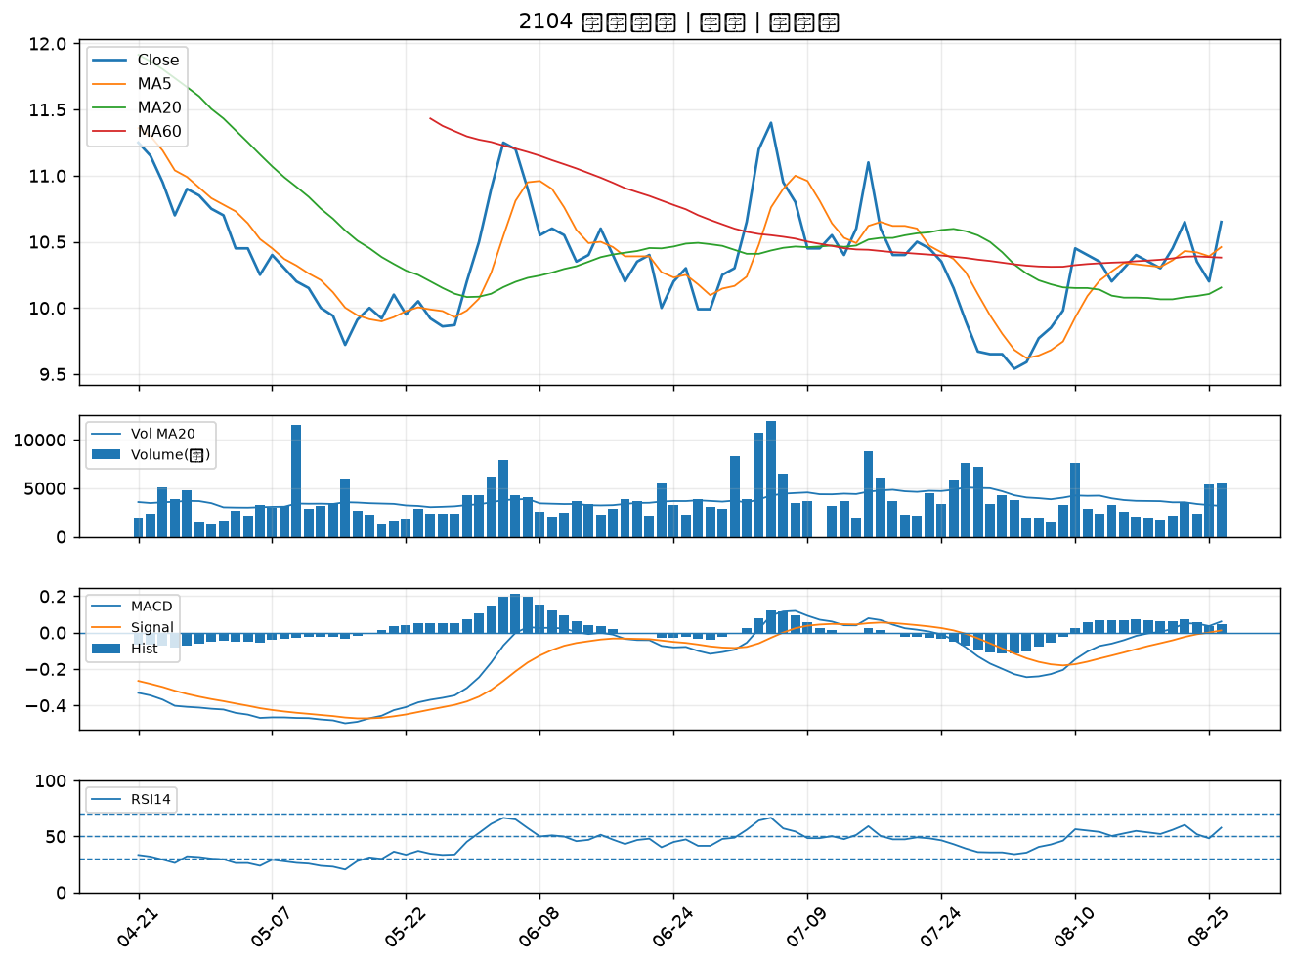

3388 崇越電｜B級
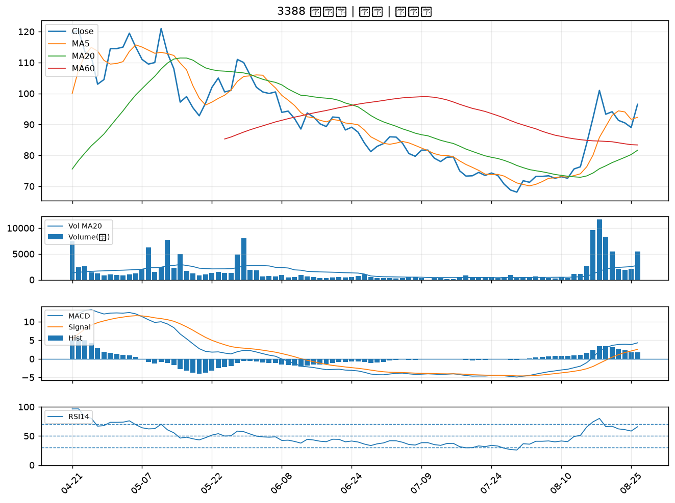

6271 同欣電｜B級

